Sheet1
摄像头选型指南
类型 | USB摄像头
名称 | USB摄像头（兼容树莓派和Jetson Nano） | 800万USB摄像头（带麦克风） | USB夜视摄像头（带麦克风）
样图 | 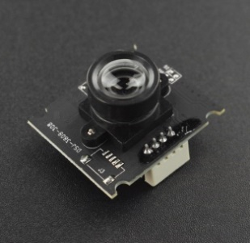 | 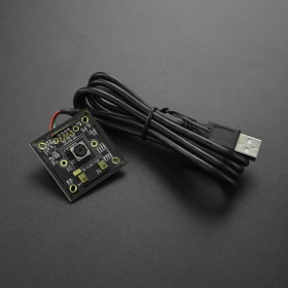 | 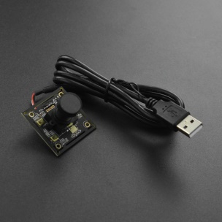
SKU | FIT0701 | FIT0729 | FIT0730
售价(元） | 49 | 240 | 280
分辨率 | 640*480 | 3264*2448 | 1920*1080
接口类型 | USB2.0免驱 | USB2.0免驱 | USB2.0免驱
工作电压 | 5V | 5V | 5V
支持系统 | Windows iOS Android Linux 英伟达 Jetson Nano 树莓派系列 | WinXP以上 Linux with UVC Mac Android | WinXP以上 Linux with UVC Mac Android
兼容开发板 | 树莓派，英伟达Jetson Nano
尺寸 | 30*25*21.4mm | 38*38mm | 38*38mm

